Flujograma
Figura 1
Flujograma de selección de estudios mediante PRISMA

Identification of studies via databases and registers
Records screened
(n = 183)
Records identified from:
Scopus (n=338)
WoS (n=10)
Records removed before
screening:
Document tipe (n=165) Duplicate records removed (n =0)
Records without DOI
(n =0)
No Abstrac (n=6)
Records excluded
(n = 6)
Reports not retrieved
(n = 81)
Reports sought for retrieval (n = 177)
Reports excluded:
Objetivo (n = 32)
Informacion Unit (n = 64)
Reports assessed for eligibility (n = 96)
Studies included in review:
(n = 64)
Reports of included studies:
(n = 0)

Identification
Screening
Included

Gráfico 1
Scopus | WoS | Figura 2
57 | 7 | Total de artículos seleccionados de la base de datos Scopus.

Base de datos

Gráfico 2
Tabla 2 |  |  | Figura 4 | Figura 5
Distribución de estudios por idioma y tipo de documento. |  |  | Proporción de los estudios según tipo de documento. | Proporción de los estudios según el idioma de publicación.

Inglés | 64

Figura 3
Diagrama de barras de los estudios por idioma

 |  | Tipo de documento
 |  | Artículo | 64

 |  |  |  | Idioma de publicaciòn
 |  |  |  | Inglés | 64

Gráfico 3
 |  | Figura 6 |  | Figura 7
 |  | Tendencia de publicaciones realizadas según el año. |  | Distribución porcentual de las publicaciones realizadas por año.
Year | Estudios
2026 | 1
2023 | 17
2024 | 14
2025 | 15
2026 | 7
Total general | 54

 |  | Año de publicación
 |  | 2022 | 24
 |  | 2023 | 14
 |  | 2024 | 18
 |  | 2025 | 7
 |  | 2026 | 1

Gráfico 4
Tabla 3 |  | Figura 8
Journal of Materials in Civil Engineering | 8 | Diagrama de barras de publicaciones por revista o editorial.
Transportation Geotechnics | 6
Construction and Building Materials | 5
International Journal of Geosynthetics and Ground Engineering | 4
Geotechnical and Geological Engineering | 3
International Journal of Pavement Research and Technology | 3
Buildings | 3
Geomechanics for Energy and the Environment | 2
IEEE Access | 2
International Journal of Pavement Engineering | 2
Civil Engineering and Architecture | 2
National Academy Science Letters | 2
Applied Sciences | 2

Nube de palabras
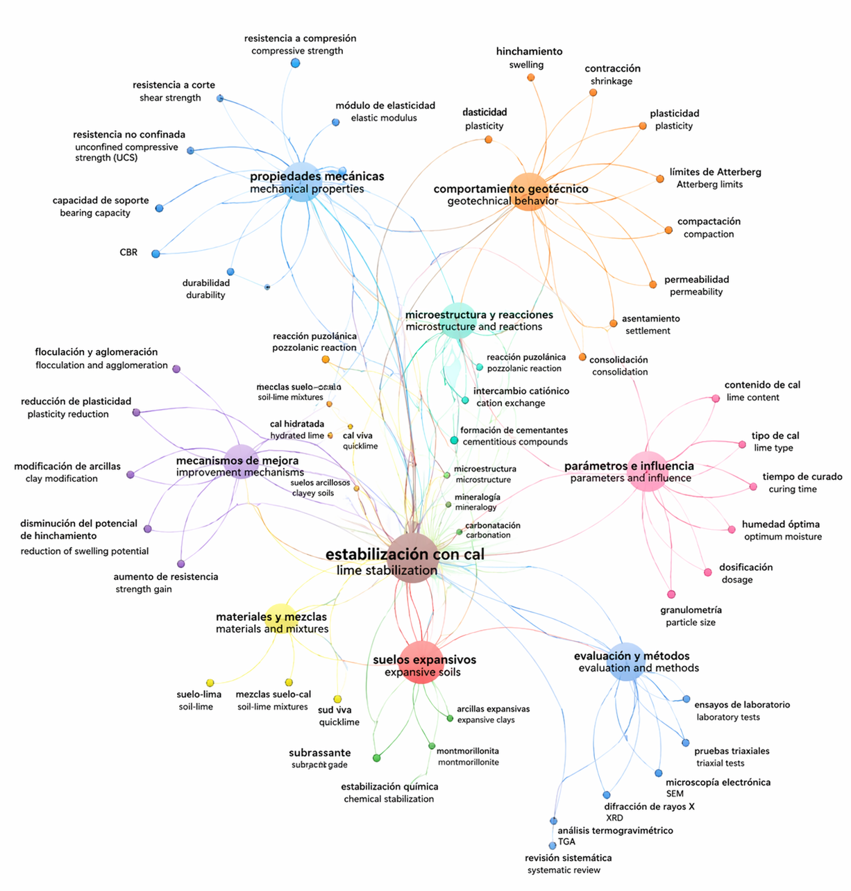
Figura 9
Nube de palabras claves con mayor incidencia.

Gráfico 5
 |  | Figura 10
 |  | Publicación por países de estudio

Este gráfico no está disponible en su versión de Excel. Si edita esta forma o guarda el libro en un formato de archivo diferente, el gráfico no se podrá utilizar.

 |  | Figura 10
 |  | Publicación por países

Publicaciones por país
India | 19
China | 11
Australia | 3
Francia | 3
Irán | 2
Estados Unidos | 2
Etiopía | 2
Turquía | 2
Irak | 2
Jordania | 2
Nigeria | 2
Kazajistán | 2
Egipto | 2
Malasia | 1
Argelia | 1
Bélgica | 1
Portugal | 1
España | 1
Libia | 1
Italia | 1
Japón | 1
Canadá | 1
México | 1
Pakistán | 1

QUALITY-ROB
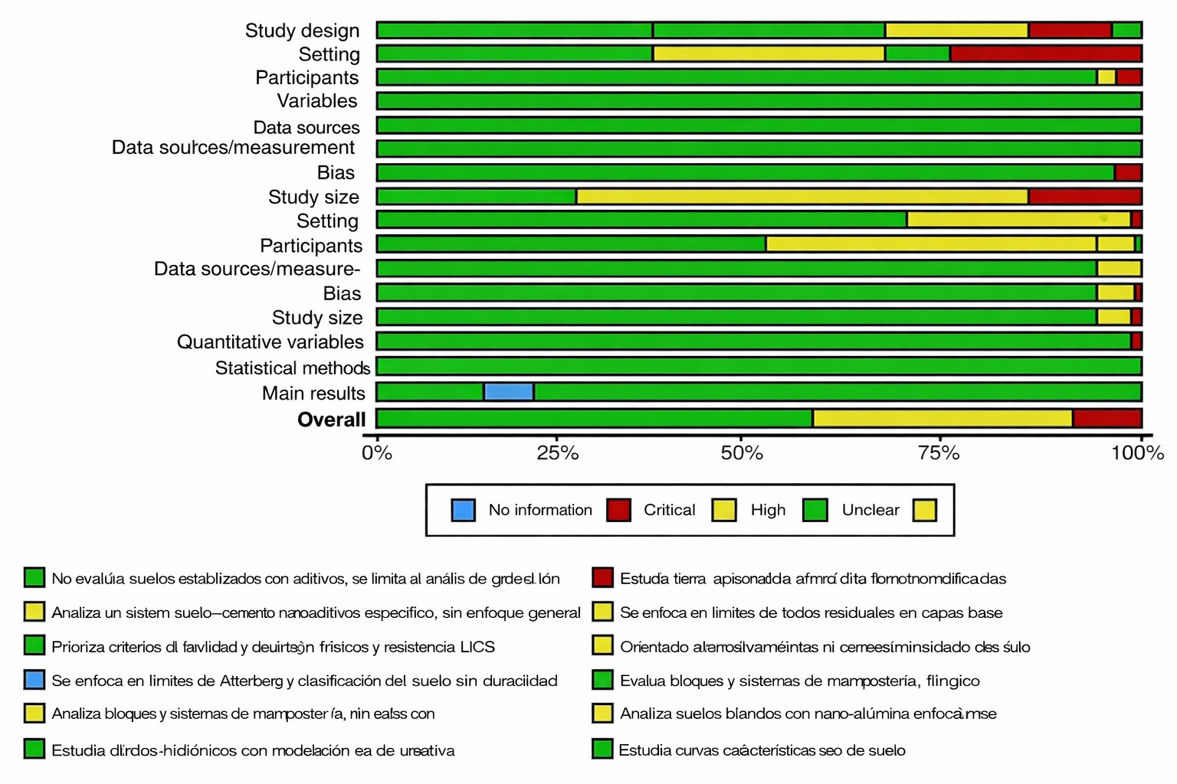
Authors | Title | Year | Journal | Abstract | Keywords | Language | Document Type | DOI | City of publication | Country of study | Scopus | WOS | Objetivo principal de la investigación | Diseño de investigación y metodología | Tipo de proyecto estudiado (Residencial, comercial, etc.) | Dimensión de BIM estudiada (4D, 5D, 6D,etc.) | Principal enfoque de la variable BIM estudiada (Planificación, control, etc.) | Unidad de información, Población o Grupo de estudio | Instrumentos de recolección de datos | Principales beneficios de BIM encontrados (hallazgos clave sobre planificación y control) | Principales beneficios encontrados (cuantificables/no cuantificables) | Principales barreras o desafíos encontrados de la implementación BIM | Discusión/Conclusión principal del/los autor(es) | ¿El diseño de estudio es adecuado y esta descrito claramente? (Diseño del estudio) Nivel de riesgo | ¿El estudio especifica tipo de proyecto analisado o el contexto geográfico? (Contexto) Nivel de riesgo | ¿Se definió claramente a los participantes en el marco suelos? (Participantes) Nivel de riesgo | ¿Se define claramente las variables relacionadas con suelos? (Variables) Nivel de riesgo | ¿Las fuentes y datos son confiables según su recolección? (Fuentes de datos/Medidas) Nivel de riesgo | ¿Existen limitaciones en la aplicación de aditivos en suelos? (Sesgos) Nivel de riesgo | ¿Se justifica la selección de la muestra? (Tamaño muestral) Nivel de riesgo | ¿Se muestran datos cuantitativos relacionados con la variable? (Variables cuantitativas) Nivel de riesgo | ¿Se aplica métodos estadisticos adecuados en los resultados? (Métodos estadísticos) Nivel de riesgo | ¿Los resultados son consistentes con los objetivos? (Resultados principales) Nivel de riesgo | OVERALL RISK OF BIAS

